FORMATO PREPROPUESTA PIA I 2024
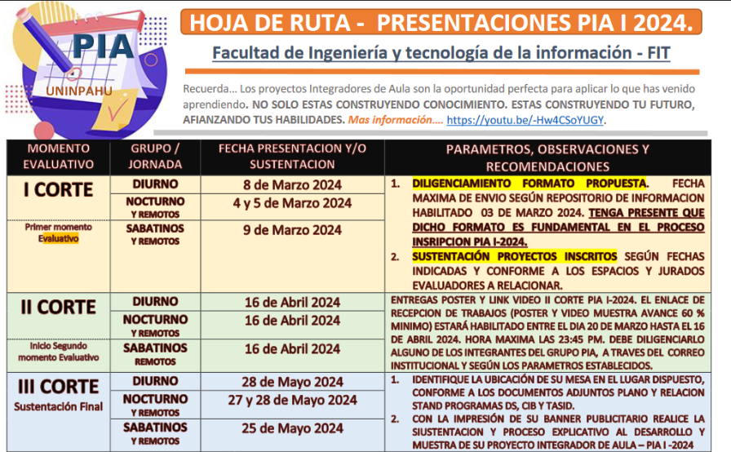
PROYECTOS INTEGRADORES DE AULA - PIA.
Uso y apropiacion del conocimiento.
Formato Prepropuesta - I 2024
ETAPA I - INSCRIPCIÓN.

 | PROGRAMA: Relacione según corresponda, seleccionando con X
 | IDS |  | x |  | Ingenieria en Desarrollo de Software
 | TASID |  |  |  | Tecnologia en Administración de Sistemas de información y Documentación.
 | CIB |  |  |  | Ciencia de la Informacion y Bibliotecologia

 | INTEGRANTES: |  |  |  | REFERENCIACIÓN:
 |  | NOMBRES | APELLIDOS |  | SEMESTRE | JORNADA
 | Estudiante 1: | Oscar Fabian | Alfonso Cruz |  | Sexto | Nocturna
 | Estudiante 2: | Jhojan | Pinzon Alfonso |  | Quinto | Nocturna
 | Estudiante 3:

 | NOMBRE DEL PROYECTO INTEGRADOR: Tenga en cuenta: El nombre (titulo) debe ser concreto y capaz de recoger la idea principal del Proyecto Integrador de Aula, por ello, la extensión ideal de un título es de 15 palabras, aproximadamente. Digitelo en mayuscula sostenida.
 | Motorcycle World Web

 | PLANTEAMIENTO DEL PROBLEMA: Un planteamiento del problema es una descripción concisa de un problema que debe abordarse o una condición que debe mejorarse. ABORDA EL QUE ??
 | En la actualidad, las apersonas apasionadas por las motocicletas personalizadas encuentran limitaciones al buscar accesorios especificos para mejorar sus motos. La falta de una plataforma web centralizada y especializada en accesorios de motos dificulta la busqueda, comparación y compra de productos. Los usuarios enfrentan distintos desafios como la falta de información mas directa y detallada, la variedad y la ausencia de una comunicación dedicada al momento de adquirir un producto.

 | OBJETIVO GENERAL: Es aquel que expresa de forma clara, concisa y realista el resultado que se desea alcanzar al final del proyecto en el semestre actual. Vinculando la asignaturas cursadas a lo largo de su proceso formativo. ABORDA LA FINALIDAD DEL PROYECTO INTEGRADOR DE AULA.
 | Desarrollar una pagina web que sirva como un mercado centralizado y personalizado para accesorios de motos, facilitando a los usuarios la busqueda, asesoria y compra de productos especificos.

 | OBJETIVOS ESPECIFICOS: Minimo 3 - Para redactar los objetivos específicos, es necesario iniciar con un verbo en infinitivo para cada objetivo. El mismo debe explicar de manera concreta la acción que ejercerá el logro a cumplir, el cual debe tener como referencia el cumplimiento del objetivo general. ABORDA EL COMO.
 | 1. Garantizar que la navegación pror la pagina se facil e intuitiva para los usuarios permitiendo una buena experiencia en la compra. 2. Proporcionar un entorno seguro y confiable para las compras de los articulos. 3. Brindar asesoria personalizada y directa en al compra de articulos de motos. 4. Garantizar la fatisfaccion de los usuarios con los productos que adquieren.

 | JUSTIFICACION: Expone las razones que motivan la realización de dicho Proyecto Integrador. Se explica la importancia y los motivos que llevaron al grupo conformado a realizar el trabajo en cuestión.. ABORDA EL POR QUE??
 | Este proyecto se desarrolla con la necesidad y motivación de poder brindar una mejor experiencia a los usuarios. Esto aumenta significativamente el alcance mas alla de las limitaciones de una tienda fisica, permitiendo llegar a un publico mas amplio interesado en accesorios para motos. Se desarrolla para tener una mejor visibilidad 24/7 con una información detallada, de facil acceso y compra, aplicando marketing y promoción, analisis y estadisticas de las compras.

 | MOTIVACION INTRINSECA: Que factores internos y/o externos me motivan al desarrollo de este proyecto.

 | RELACIONE LAS ASIGNATURAS QUE SE INVOLUCRAN EN SU PROYECTO Y COMO ESTAS APORTAN DENTRO DEL DESARROLLO DEL MISMO:
 | ASIGNATURA |  | APORTES DE LA ASIGNATURA EN SU PROYECTO |  |  |  | DOCENTE ORIENTADOR
 | Desarrollo Web
 | Programación en ambientes moviles
 | Anteproyecto
 | Nuevas tendencias tecnologicas.

 | OBSERVACIONES A CARGO DEL JURADO EVALUADOR (Espacio reservado para la revisión y retroalimentación docente)

 | APROBADO: |  |  | SI |  |  | NO
 | NOTA:
 | NOMBRE JURADOS EVALUADORES:

 | Nota: El presente formato de propuesta permite el proceso de inscripcion de su proyector integrador - PIA, referenciar los participantes para los procesos de evaluacion en cada uno de los cortes. Recuerde que el objetivo general permite apropiar los conocimientos a adquirir en el presente semestre y los que se tienen hasta la fecha, según la malla curricular de su programa. Por lo anterior es de suma importancia su correcto diligenciamiento, sea claro y precisos al abordar cada tópico. Fecha de entrega a mas tardar el 03 de marzo 2024 - 6:00 PM a traves del formulario de referencia: https://forms.office.com/r/nu5QQDxES4. Que permita su oportuna gestion y reparto a los tutores y jurado de calificacion asignado.

